Чист. форма
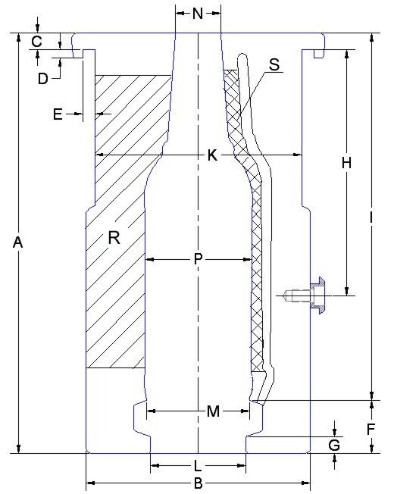
 |  |  | ЛИСТ ОСМОТРА |  |  | Количество | 24
 |  |  | Чистовая форма

Изготовитель: |  | PCI
Название: |  | XXI-КПМ-24-1-500-16 (Бульбаш Экстра Нью)
Замеры: |  | 0 |  |  |  | Дата: | 0

Код | Размер | + Tol. | - Tol. | Замер | Инструмент для измерения
A | 284.00 | 0.08 | -0.07 | мм | Штангенциркуль
B | 152.20 | 0.10 | -0.10 | мм | Штангенциркуль
C | 39.85 | 0.05 | -0.05 | мм | Штангенциркуль
D | 5.00 | 0.10 | 0.00 | +/- | Штангенциркуль
E | 10.00 | 0.10 | 0.00 | +/- | Штангенциркуль
H | 157.00 | 0.10 | -0.10 | мм | Штангенциркуль
I | 259.00 | 0.05 | -0.05 | мм | Штангенциркуль
K | 138.00 | 0.05 | -0.05 | мм | Штангенциркуль
M |  | 0.05 | 0.00 | +/- | Сопряжение с поддоном, визуально
N | 26.40 | 0.02 | -0.02 | мм | Штангенциркуль
P | 82 / 54,1 | 0.05 | -0.05 | мм | Штангенциркуль
R | 0.25 | 0.02 | -0.02 | мм | Щуп, лекальная линейка
S | 0,1 / 0,15 | 0.02 | -0.02 | мм | Щуп, лекальная линейка
Наличие вакуумных отверстий |  |  |  | +/- | Визуально
Наличие гравировки |  |  |  | +/- | Визуально

 |  |  |  |  |  |  | Слесарь-инструментальщик
 |  |  |  |  |  |  |  | подпись | ФИО

Чист. поддон
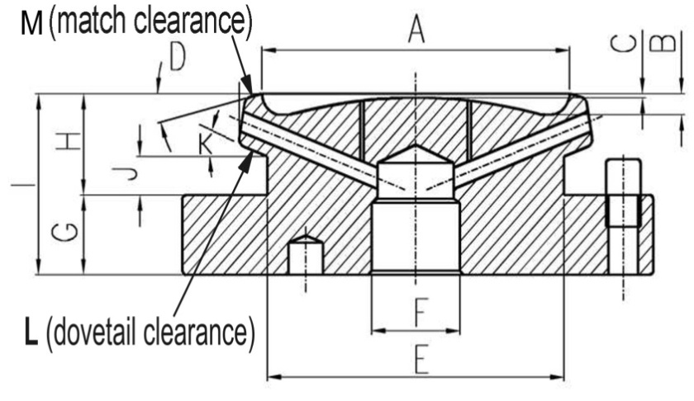
0 |  |  | ЛИСТ ОСМОТРА |  |  | Количество | 24
 |  |  | Чистовой поддон

Изготовитель: |  | PCI
Название: |  | XXI-КПМ-24-1-500-16 (Бульбаш Экстра Нью)
Замеры: |  | 0 |  |  |  | Дата: | 0

Код | Размер | + Tol. | - Tol. | Замер | Инструмент для измерения
A |  | 0.05 | 0.00 | +/- | Сопряжение с формой, визуально
F | 25.50 | 0.10 | 0.00 | мм | Штангенциркуль
G | 25.00 | 0.10 | -0.10 | мм | Штангенциркуль
I | 50.40 | 0.10 | -0.10 | мм | Штангенциркуль
Совпадение отверстий с плитой охлаждения |  |  |  | +/- | Визуально
Полная высота 50,4 мм |  |  |  |  | Штангенрейсмус
Наличие гравировки |  |  |  | +/- | Визуально

 |  |  |  |  |  |  |  | Слесарь-инструментальщик
 |  |  |  |  |  |  |  |  | подпись | ФИО

Черн. форма
 |  |  | ЛИСТ ОСМОТРА |  |  | Количество | 32
 |  |  | Черновая форма

Изготовитель: |  | PCI
Название: |  | XXI-КПМ-24-1-500-16 (Бульбаш Экстра Нью)
Замеры: |  | 0 |  |  |  | Дата: | 0 |  | 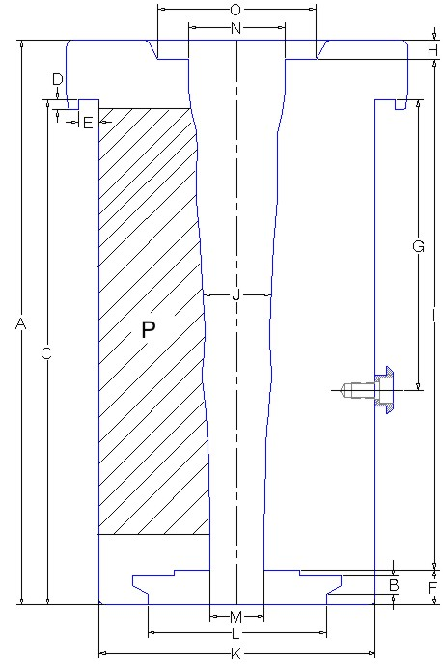

Код | Размер | + Tol. | - Tol. | Замер | Инструмент для измерения
A | 267.50 | 0.05 | -0.05 | мм | Штангенциркуль
D | 5.00 | 0.10 | 0.00 | +/- | Штангенциркуль
E | 10.00 | 0.10 | 0.00 | +/- | Штангенциркуль
G | 157.00 | 0.10 | -0.10 | мм | Штангенциркуль
I | 240.60 | 0.05 | -0.05 | мм | Штангенциркуль
K | 136.20 | 0.05 | -0.05 | мм | Штангенциркуль
L | 75.40 | 0.03 | 0.00 | +/- | Штангенциркуль
M | 26.10 | 0.05 | 0.00 | мм | Штангенциркуль
N | 31 / 49,4 | 0.05 | 0.00 | мм | Штангенциркуль
O |  | 0.02 | -0.02 | +/- | Сопряжение с поддоном, визуально
P | 0.20 | 0.02 | -0.02 | мм | Щуп, лекальная линейка

 |  |  |  |  |  |  |  | Слесарь-инструментальщик
 |  |  |  |  |  |  |  |  |  | подпись | ФИО

Черн. поддон
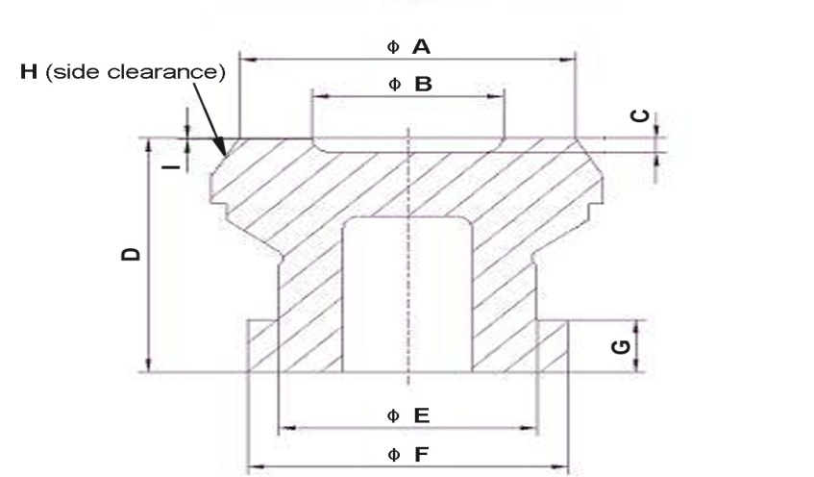
 |  |  | ЛИСТ ОСМОТРА |  |  | Количество | 32
 |  |  | Черновой поддон

Изготовитель: |  | PCI
Название: |  | XXI-КПМ-24-1-500-16 (Бульбаш Экстра Нью)
Замеры: |  | 0 |  |  |  | Дата: | 0

Код | Размер | + Tol. | - Tol. | Замер | Инструмент для измерения
ØB |  | 0.05 | 0.00 | +/- | Сопряжение с формой, визуально
C | 3.00 | 0.05 | -0.05 | мм | Штангенциркуль
D | 57.00 | 0.10 | -0.10 | мм | Штангенциркуль
ØE | 50.00 | 0.00 | -0.10 | мм | Штангенциркуль
ØF | 62.00 | 0.00 | -0.10 | мм | Штангенциркуль
G | 12.70 | 0.00 | -0.07 | +/- | Штангенциркуль

 |  |  |  |  |  |  |  | Слесарь-инструментальщик
 |  |  |  |  |  |  |  |  | подпись | ФИО

Горл. кольцо
 |  |  | ЛИСТ ОСМОТРА |  |  | Количество | 130 |  | 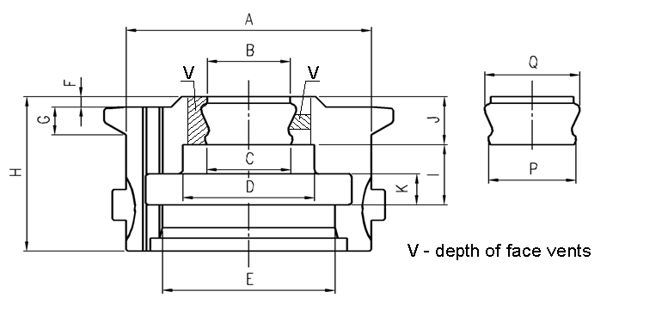
 |  |  | Горловое кольцо

Изготовитель: |  | PCI
Название: |  | XXI-КПМ-24-1-500-16 (Бульбаш Экстра Нью)
Замеры: |  | 0 |  |  |  | Дата: | 0 |  |  |  |  | 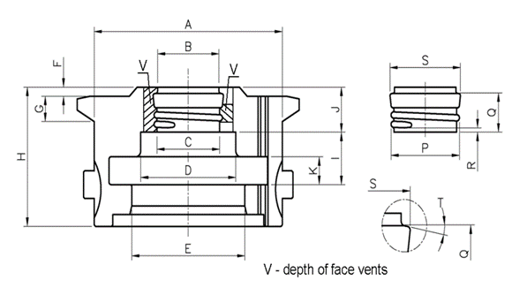

Код | Размер | + Tol. | - Tol. | Замер | Инструмент для измерения
A | 75.40 | 0.01 | -0.01 | +/- | Штангенциркуль
B | 29.50 | 0.05 | 0.00 | мм | Штангенциркуль
C | 23.30 | 0.05 | 0.00 | мм | Штангенциркуль
D | 38.10 | 0.03 | 0.00 | +/- | Сопряжение с пресс-кольцом
E | 45.30 | 0.03 | 0.00 | +/- | Сопряжение с втулкой плунжера
F | 3.10 | 0.04 | 0.01 | мм | Штангенциркуль
H | 57.00 | 0.10 | 0.00 | мм | Штангенциркуль
J | 25.20 | 0.05 | -0.05 | мм | Штангенциркуль
K | 9.52 | 0.03 | 0.00 | +/- | Сопряжение с пресс-кольцом
P | 24.50 | 0.05 | -0.05 | мм | Штангенциркуль
Сопряжение с черновой формой |  |  |  | +/- | Сопряжение с формой, визуально

 |  |  |  |  |  |  |  | Слесарь-инструментальщик
 |  |  |  |  |  |  |  |  |  | подпись | ФИО

Финиш. кольцо
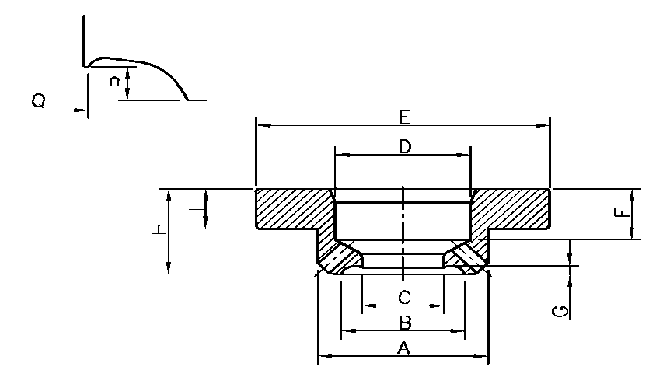
 |  |  | ЛИСТ ОСМОТРА |  |  | Количество | 130
 |  |  | Направляющее кольцо

Изготовитель: |  | PCI
Название: |  | XXI-КПМ-24-1-500-16 (Бульбаш Экстра Нью)
Замеры: |  | 0 |  |  |  | Дата: | 0

Код | Размер | + Tol. | - Tol. | Замер | Инструмент для измерения
B | 23.20 | 0.05 | 0.00 | +/- | Сопряжение с горл. кольцом, визуально
C | 19.58 | 0.02 | 0.00 | мм | Штангенциркуль
D | 28.60 | 0.00 | -0.03 | +/- | Сопряжение с плунжером
E | 62.00 | 0.10 | -0.10 | мм | Штангенциркуль
H | 17.50 | 0.00 | -0.03 | мм | Штангенциркуль
I | 9.50 | 0.00 | -0.02 | мм | Штангенциркуль
Сопряжение с горловым кольцом |  |  |  | +/- | Визуально

 |  |  |  |  |  |  |  | Слесарь-инструментальщик
 |  |  |  |  |  |  |  |  | подпись | ФИО

Плунжер
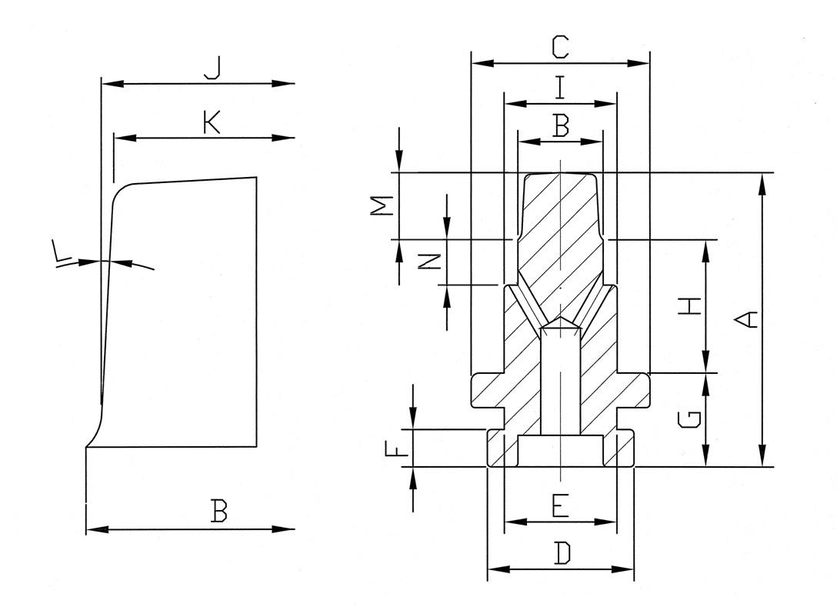
 |  |  | ЛИСТ ОСМОТРА |  |  | Количество | 60
 |  |  | Плунжер

Изготовитель: |  | PCI
Название: |  | XXI-КПМ-24-1-500-16 (Бульбаш Экстра Нью)
Замеры: |  | 0 |  |  |  | Дата: | 0

Код | Размер | + Tol. | - Tol. | Замер | Инструмент для измерения
A | 75.05 | 0.05 | -0.05 | мм | Штангенциркуль
B | 19.50 | 0.02 | 0.00 | мм | Штангенциркуль
C | 45.20 | 0.00 | -0.10 | мм | Штангенциркуль
D | 37.00 | 0.00 | -0.10 | мм | Штангенциркуль
E | 28.50 | 0.00 | -0.10 | мм | Штангенциркуль
F | 9.50 | 0.02 | -0.05 | мм | Штангенциркуль
G | 23.80 | 0.00 | -0.05 | мм | Штангенциркуль
H |  | 0.05 | 0.00 | +/- | Сопряжение: втулка+финишное
I | 28.50 | 0.00 | -0.03 | мм | Штангенциркуль

 |  |  |  |  |  |  |  | Слесарь-инструментальщик
 |  |  |  |  |  |  |  |  | подпись | ФИО

Втулка
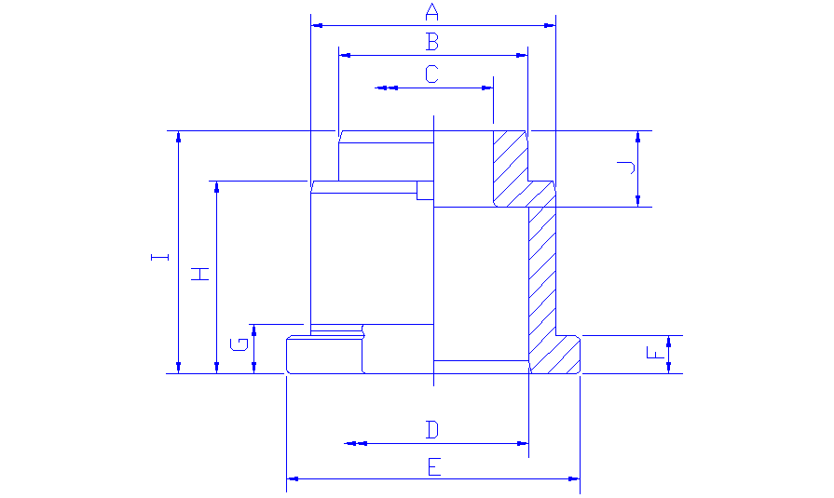
 |  |  | ЛИСТ ОСМОТРА |  |  | Количество | 18
 |  |  | Втулка плунжера

Изготовитель: |  | PCI
Название: |  | XXI-КПМ-24-1-500-16 (Бульбаш Экстра Нью)
Замеры: |  | 0 |  |  |  | Дата: | 0

Код | Размер | + Tol. | - Tol. | Замер | Инструмент для измерения
A | 58.60 | 0.00 | -0.20 | мм | Штангенциркуль
B | 45.20 | 0.03 | -0.03 | мм | Штангенциркуль
C | 28.60 | 0.00 | -0.03 | +/- | Штангенциркуль
D | 45.30 | 0.05 | -0.05 | +/- | Штангенциркуль
E | 70.00 | 0.10 | -0.10 | мм | Штангенциркуль
F | 9.10 | 0.05 | -0.05 | мм | Штангенциркуль
H | 46.00 | 0.05 | -0.05 | мм | Штангенциркуль
I | 57.90 | 0.05 | -0.05 | мм | Штангенциркуль
Сопряжение: плунжер+г/к+ф/к |  |  |  | +/- | Визуально

 |  |  |  |  |  |  |  | Слесарь-инструментальщик
 |  |  |  |  |  |  |  |  | подпись | ФИО

Дут. головка
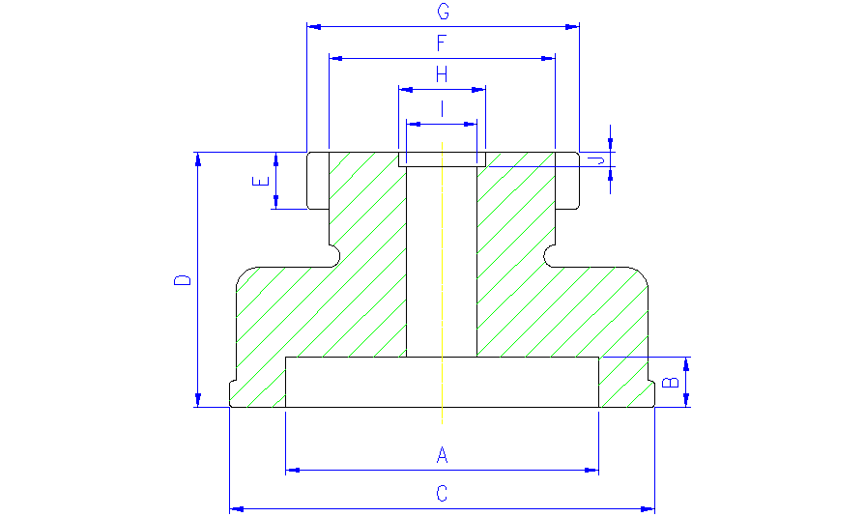
 |  |  | ЛИСТ ОСМОТРА |  |  | Количество | 18
 |  |  | Дутьевая головка

Изготовитель: |  | PCI
Название: |  | XXI-КПМ-24-1-500-16 (Бульбаш Экстра Нью)
Замеры: |  | 0 |  |  |  | Дата: | 0

Код | Размер | + Tol. | - Tol. | Замер | Инструмент для измерения
A | 40.50 | 0.1 | -0.10 | мм | Штангенциркуль
B | 26.70 | 0.1 | 0.00 | мм | Штангенциркуль
C | 60.00 | 0.1 | -0.10 | мм | Штангенциркуль
D | 72.00 | 0.10 | -0.10 | мм | Штангенциркуль
E | 12.70 | 0.00 | -0.07 | +/- | Штангенциркуль
F | 50.60 | 0.05 | -0.05 | +/- | Штангенциркуль
G | 62.00 | 0.10 | -0.10 | мм | Штангенциркуль

 |  |  |  |  |  |  |  | Слесарь-инструментальщик
 |  |  |  |  |  |  |  |  | подпись | ФИО

Воронка
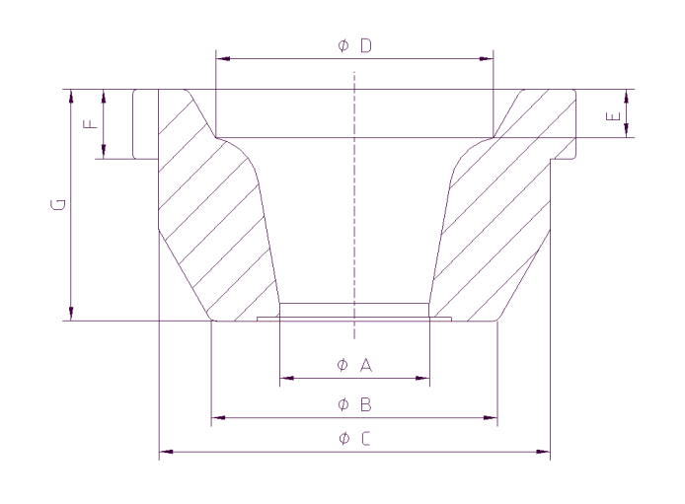
 |  |  | ЛИСТ ОСМОТРА |  |  | Количество | 20
 |  |  | Воронка

Изготовитель: |  | PCI
Название: |  | XXI-КПМ-24-1-500-16 (Бульбаш Экстра Нью)
Замеры: |  | 0 |  |  |  | Дата: | 0

Код | Размер | + Tol. | - Tol. | Замер | Инструмент для измерения
A | 48 / 29,7 | 0.10 | -0.10 | мм | Штангенциркуль
B |  | 0.00 | -0.05 | +/- | Сопряжение с черновой формой
C | 89.00 | 0.10 | -0.10 | мм | Штангенциркуль
F | 12.00 | 0.10 | -0.10 | мм | Штангенциркуль
G | 52.00 | 0.10 | -0.10 | мм | Штангенциркуль

 |  |  |  |  |  |  |  | Слесарь-инструментальщик
 |  |  |  |  |  |  |  |  | подпись | ФИО

